PRINT T1
 | DIVISION DE ESTADISTICAS - DGM

MUSEOS: | NACIONALES | EXTRANJEROS | PROFESORES | ESTUDIANTES | MES | AÑO | TOTAL VISITANTES
MUSEO DE LA FAMILIA DOMINICANA | 124 | 154 | 0 | 281 | ABRIL | 2023 | 559
FORTALEZA DE SANTO DOMINGO | 1984 | 1799 | 587 | 857 | ABRIL | 2023 | 5227
MUSEO DEL HOMBRE DOMINICANO | 1107 | 106 | 268 | 2648 | ABRIL | 2023 | 4129
MUSEO FORTALEZA SAN FELIPE PTO PLATA | 2233 | 4981 | 18 | 1456 | ABRIL | 2023 | 8688
MUSEO FARO A COLON | 779 | 2195 | 116 | 1634 | ABRIL | 2023 | 4724
MUSEO DE LAS CASAS REALES | 510 | 6980 | 15 | 1749 | ABRIL | 2023 | 9254
MUSEO ALCAZAR DE COLON | 163 | 4345 | 51 | 957 | ABRIL | 2023 | 5516
MUSEO DE ARTE MODERNO | 2103 | 174 | 167 | 1811 | ABRIL | 2023 | 4255
MUSEO JUAN PONCE DE LEON | 0 | 0 | 0 | 0 | ABRIL | 2023 | 0
MUSEO 26 DE JULIO MOCA | 463 | 0 | 0 | 274 | ABRIL | 2023 | 737
MONUMENTO A LOS HEROES DE LA RESTAURACION | 3569 | 481 | 0 | 0 | ABRIL | 2023 | 4050
MUSEO DE HISTORIA Y GEOGRAFÍA | 368 | 25 | 137 | 1171 | ABRIL | 2023 | 1701
MUSEO DE LAS ATARAZANAS REALES | 300 | 459 | 0 | 3 | ABRIL | 2023 | 762
MUSEO DE LA FAMILIA DOMINICANA | 775 | 266 | 26 | 101 | MAYO | 2023 | 1168
FORTALEZA DE SANTO DOMINGO | 1771 | 1707 | 549 | 586 | MAYO | 2023 | 4613
MUSEO DEL HOMBRE DOMINICANO | 3259 | 260 | 497 | 6230 | MAYO | 2023 | 10246
MUSEO FORTALEZA SAN FELIPE PTO PLATA | 2922 | 4034 | 73 | 2602 | MAYO | 2023 | 9631
MUSEO FARO A COLON | 1557 | 3182 | 224 | 3267 | MAYO | 2023 | 8230
MUSEO DE LAS CASAS REALES | 4094 | 8707 | 25 | 3097 | MAYO | 2023 | 15923
MUSEO ALCAZAR DE COLON | 0 | 0 | 0 | 0 | MAYO | 2023 | 0
MUSEO DE ARTE MODERNO | 7670 | 600 | 182 | 3171 | MAYO | 2023 | 11623
MUSEO JUAN PONCE DE LEON | 0 | 0 | 0 | 0 | MAYO | 2023 | 0
MUSEO 26 DE JULIO MOCA | 250 | 0 | 0 | 895 | MAYO | 2023 | 1145
MONUMENTO A LOS HEROES DE LA RESTAURACION | 4789 | 122 | 0 | 0 | MAYO | 2023 | 4911
MUSEO DE HISTORIA Y GEOGRAFÍA | 2871 | 109 | 335 | 4370 | MAYO | 2023 | 7685
MUSEO DE LAS ATARAZANAS REALES | 1331 | 341 | 6 | 176 | MAYO | 2023 | 1854
MUSEO DE LA FAMILIA DOMINICANA | 34 | 37 | 0 | 8 | JUNIO | 2023 | 79
FORTALEZA DE SANTO DOMINGO | 2087 | 2090 | 203 | 268 | JUNIO | 2023 | 4648

MUSEO DEL HOMBRE DOMINICANO | 371 | 147 | 71 | 867 | JUNIO | 2023 | 1456
MUSEO FORTALEZA SAN FELIPE PTO PLATA | 1783 | 3187 | 5 | 426 | JUNIO | 2023 | 5401
MUSEO FARO A COLON | 404 | 2762 | 56 | 84 | JUNIO | 2023 | 3306
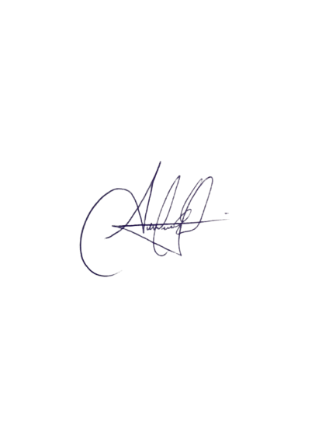
MUSEO DE LAS CASAS REALES | 91 | 8790 | 0 | 619 | JUNIO | 2023 | 9500
MUSEO ALCAZAR DE COLON | 0 | 0 | 0 | 0 | JUNIO | 2023 | 0
MUSEO DE ARTE MODERNO | 2751 | 291 | 47 | 561 | JUNIO | 2023 | 3650
MUSEO JUAN PONCE DE LEON | 0 | 0 | 6 | 352 | JUNIO | 2023 | 358
MUSEO 26 DE JULIO MOCA | 474 | 0 | 0 | 183 | JUNIO | 2023 | 657
MONUMENTO A LOS HEROES DE LA RESTAURACION | 1940 | 139 | 0 | 0 | JUNIO | 2023 | 2079
MUSEO DE HISTORIA Y GEOGRAFÍA | 397 | 55 | 41 | 453 | JUNIO | 2023 | 946
MUSEO DE LAS ATARAZANAS REALES | 347 | 485 | 12 | 70 | JUNIO | 2023 | 914

 | Firma

RESUM
AÑO | 2023

Suma de TOTAL VISITANTES | Etiquetas de columna
Etiquetas de fila | ENERO | FEBRERO | MARZO | Total general
FORTALEZA DE SANTO DOMINGO | 4448 | 5631 | 4744 | 14823
MONUMENTO A LOS HEROES DE LA RESTAURACION | 2843 | 2654 | 4496 | 9993
MUSEO 26 DE JULIO MOCA | 589 | 597 | 996 | 2182
MUSEO ALCAZAR DE COLON | 18177 | 19891 | 14483 | 52551
MUSEO DE ARTE MODERNO | 1746 | 2496 | 5437 | 9679
MUSEO DE HISTORIA Y GEOGRAFÍA | 741 | 2604 | 2260 | 5605
MUSEO DE LA FAMILIA DOMINICANA | 870 | 572 | 356 | 1798
MUSEO DE LAS ATARAZANAS REALES | 623 | 705 | 1337 | 2665 | Etiquetas de fila | Suma de TOTAL VISITANTES
MUSEO DE LAS CASAS REALES | 5570 | 7825 | 7218 | 20613 | ENERO | 54,016.00
MUSEO DEL HOMBRE DOMINICANO | 1695 | 3903 | 8857 | 14455 | FEBRERO | 61,304.00
MUSEO FARO A COLON | 5718 | 4555 | 5768 | 16041 | MARZO | 68,881.00
MUSEO FORTALEZA SAN FELIPE PTO PLATA | 10996 | 9871 | 12929 | 33796
MUSEO JUAN PONCE DE LEON | 0 | 0 | 0 | 0
Total general | 54016 | 61304 | 68881 | 184201

TOTAL VISITANTES T1 - MES

